Hoja1
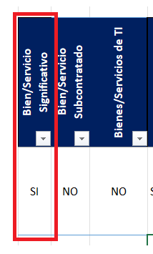
En la opcion 3 al final aparece esta informacion
Puede ser uno de estos parametros , del 1 al 3 NO y 4 es SI

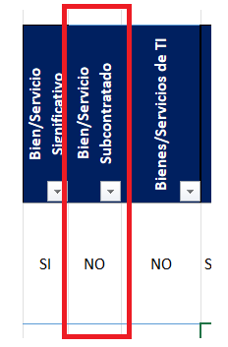
en la opcion 6 para la sub contratacion

